기획 의도 & 정렬
인벤토리 기획

▶ 기획의도
유저가 획득한 아이템을 한눈에 알아보고 관리하기 위한 시스템
주요 카테고리별로 나누어 카테고리 클릭시 해당 해당 카테고리가 활성화된다
카테고리가 활성화 되면 해당 카테고리에 해당되는 아이템은 스포트라이트를 받는다
해당 카테고리에 해당되지 않는 아이템은 비활성화 된다.
한번에 소지할 수 있는 아이템은 총 25칸으로 중복된 아이템은 99개까지 겹칠 수 있다

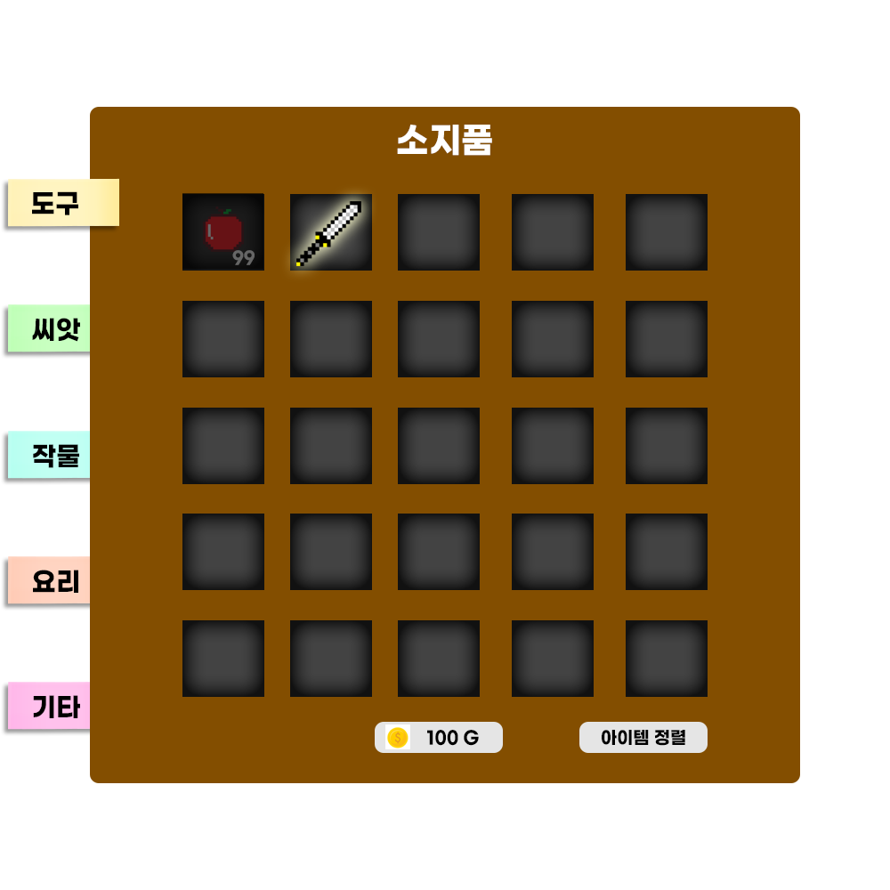

▶ 인벤토리 정렬
인벤토리의 정렬은 획득순으로 정렬하며 순서는 아래와 같이 적용한다
각 아이템간 드래그로 순서를 변경 할 수 있으며 하단 아이템 정렬 키 클릭시 획득순으로 재정렬 한다

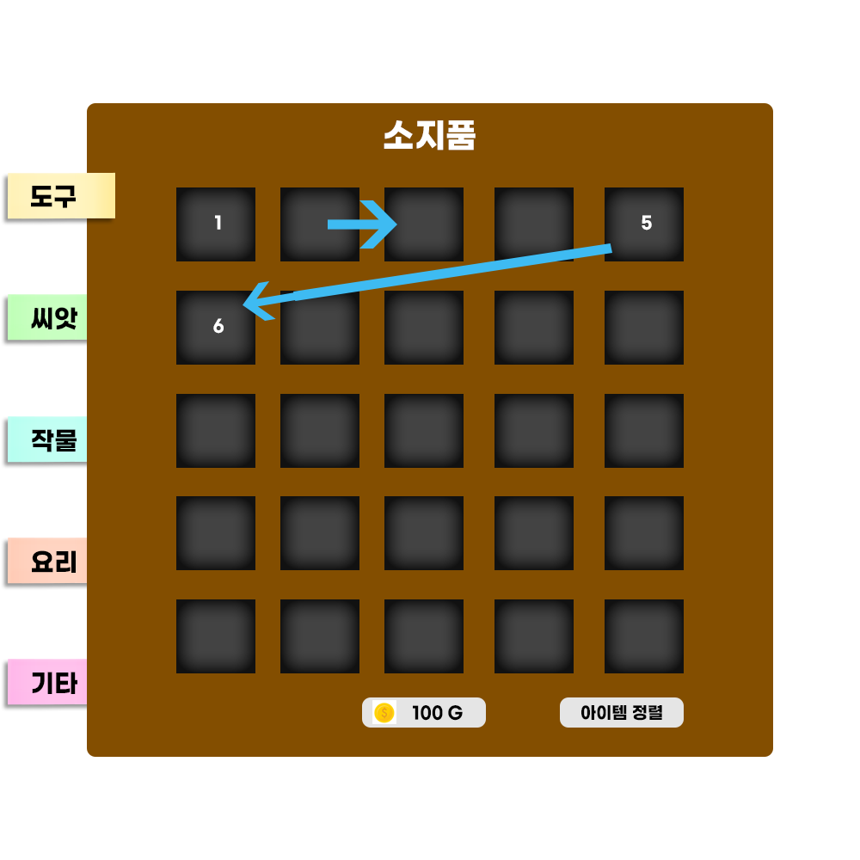
 | 슬롯 사이즈 : 80 px X 80 px
 | 슬롯 사이 간격 : 20 px

조작과 획득
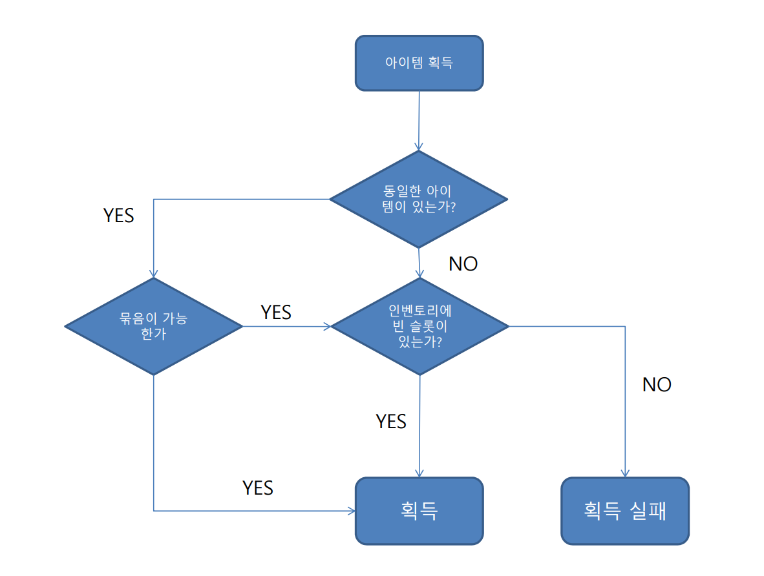
조작과 획득

▶ 인벤토리 조작

열기
인벤토리는 UI 아이콘 클릭, touch 시 열 수 있다
Windows의 경우 'I' 키 입력으로 열 수 있다.

닫기
활성화된 인벤토리 창 밖을 클릭, touch 시 닫을 수 있다.
Windows의 경우 'I'키 재입력, 'esc' 입력으로 닫 수 있다.

▶ 아이템 획득
획득 구조는 아래와 같이 한다.
획득 실패시 획득 실패 메시지를 출력한다.

아이템 이동과 나누기
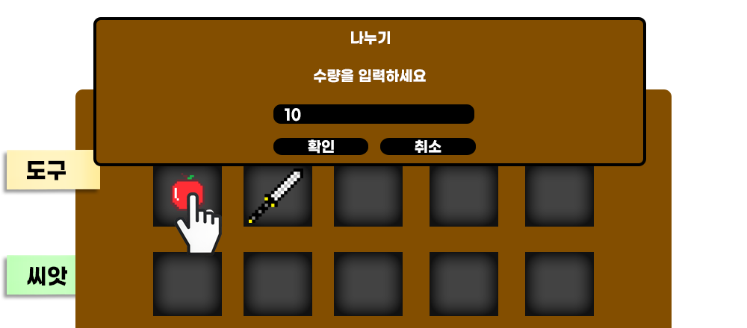
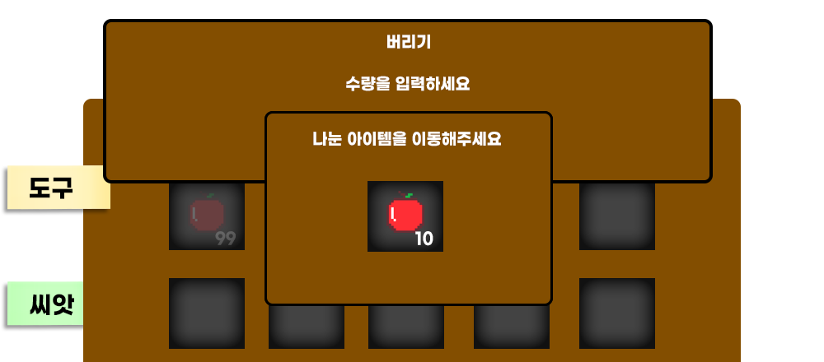
아이템 이동과 나누기

▶ 아이템 이동

1. 옮길 아이템을 선택 (hold, 드래그) 한다
2. 아이템 아이콘을 복사하여 마우스 커서, touch손가락에 붙여 따라다니게한다.
3. 원본 아이콘은 불투명도 20%로 하며 비활성화 시킨다.
4. 아이템 슬롯 범위안에 아이템을 위치하고 선택을 해제한다.

예외
아이템 이동중 다른 기능은 비활성화 한다.
아이템 이동중 아이템 슬롯이아닌 다른곳에서 선택을 해제할 경우 기존 위치로 되돌아간다.
아이템 이동중 'esc' 입력시 아이템 이동을 취소하고 기존 위치로 되돌아 간다.

▶ 빈슬롯 이동
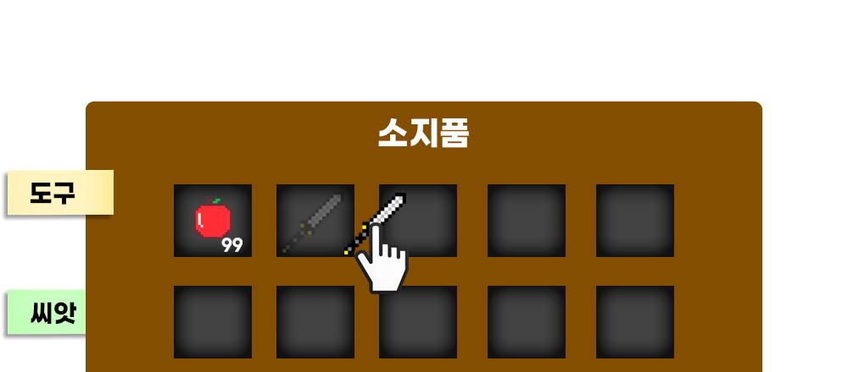

▶ 아이템간 이동
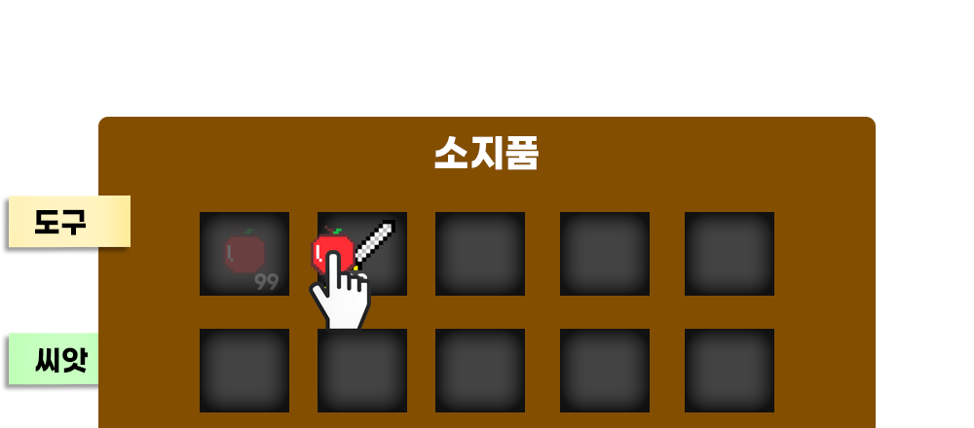

▶ 아이템 나누기

1. 나눌 아이템에 더블클릭 or 두번 터치 한다.
2. 아이템 나누기 팝업을 활성화 시킨다.
3. 수량 입력창에 직접 키보드로 입력이 가능하게 한다.
4. 확인 버튼 클릭시 입력된 수량대로 아이템이 나뉘게 한다.
5. 팝업창에 입력한 수량만큼 아이템을 표시한다.
6. 팝업창 아이템을 (hold, 드래그) 시 커서, touch 손가락에 아이콘을 붙여 따라다니게 한다.
7. 팝업창은 사라진다.
8. 원하는 아이템 슬롯에 위치시키고 선택을 해제한다.

예외
아이템 나누기 중 다른 기능은 비활성화 한다.
아이템 나누기 중 'esc' 입력시 아이템 버리기를 취소하고 기존 위치로 되돌아 간다.

버리기
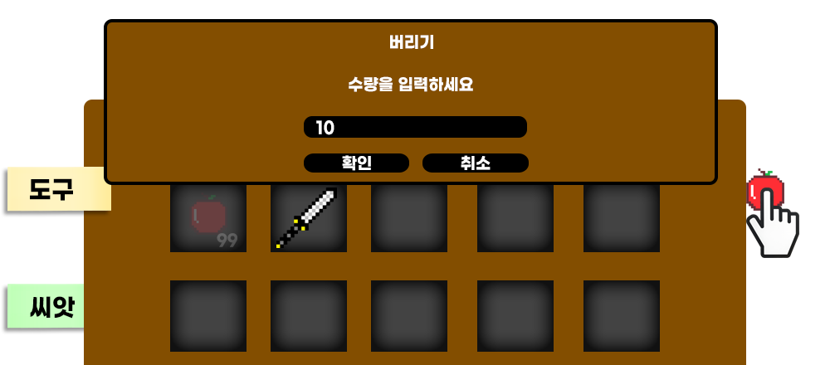
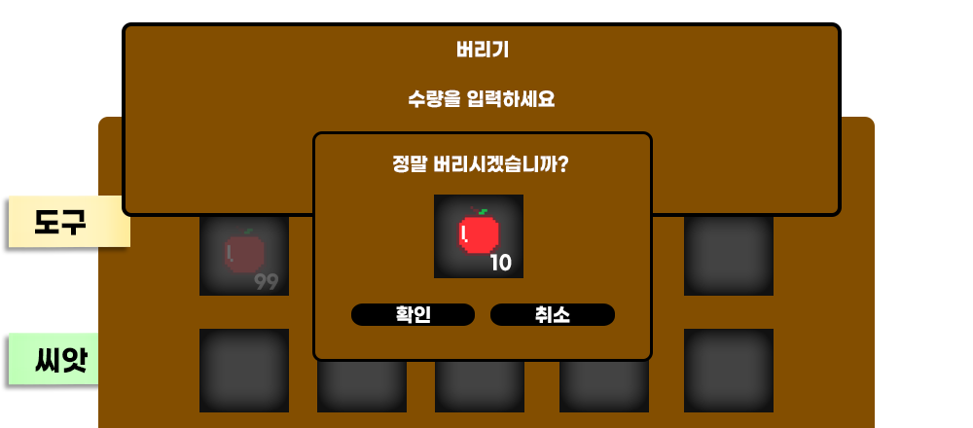
아이템 버리기

▶ 아이템 버리기

1. 버릴 아이템을 선택 (hold, 드래그) 한다
2. 아이템 아이콘을 복사하여 마우스 커서, touch손가락에 붙여 따라다니게한다.
3. 원본 아이콘은 불투명도 20%로 하며 비활성화 시킨다.
4. 인벤토리창 밖으로 아이템을 위치하고 선택을 해제한다.
5. 버릴 아이템의 개수를 확인한다.
6. 정말 버릴지 확인한다.

예외
아이템 버리기 중 다른 기능은 비활성화 한다.
아이템 버리기 중 'esc' 입력시 아이템 버리기를 취소하고 기존 위치로 되돌아 간다.

